상품제안서
클린케어 플러스 손소독제(겔형) | 상품코드: F29663

 |  |  |  |  |  |  | 02-412-0044 | www.easy1.co.kr
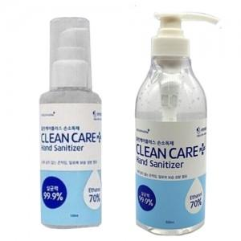

【상세/제작정보】 | " - 100ml ( 96개 / 1카톤 ) - 500ml ( 20개 / 1카톤 )"

【인쇄/포장옵션】 | / 포장불가능

【공급단가】 | 수량 | 20~ | 96~ | 300~ | 500~ | 1,000~
*VAT별도 | 100ml | 2,040원 | 2,000원 | 1,950원 | 1,920원 | 1,870원
 | 500ml | 3,840원 | 3,770원 | 3,680원 | 3,610원 | 3,520원

【상품 URL】 | https://dev.easy1.co.kr:443/src/goods_detail.php?gdno=29663

